Solicitud gráfica
 | Área: | Ciencias Naturales |  |  | Fecha:
 | Grado: | 9 |  |  | 2016-03-31
 | Título del tema: | La evolución y la diversidad biológica |  |  | ¿Cuaderno de estudio o recurso? | Recurso
 | Editor: | Miguel Aljure |  |  | Motor del recurso | F7

 | Código guión o recurso: | CN_09_03_CO_REC200 | ← Para determinar este código, visite la hoja de Ayuda
 |  |  |  |  | ESPECIFICACIÓN DE ARCHIVOS A ENTREGAR
Núm. | Archivo Shutterstock o ruta en web | Imagen para: | Tipo | Ubicación de la imagen en el recurso F7 | Nombre imagen SMALL | Tamaño imagen SMALL | Nombre imagen ZOOM | Tamaño imagen ZOOM | Descripción | Observaciones
IMG01 | Ver observaciones | Recurso F7 | Fotografía | Inicio | CN_09_03_CO_REC200_IMG01.jpg | 350 x 230 px |  |  | Especiación | Hacer una lagartija cerca a un huevo, del cual sale otra lagartija, que es algo diferente (puede, por ejemplo, tener algunas diferencias en la coloración).
IMG02 | Ver observaciones | Recurso F7 | Ilustración | Inicio | CN_09_03_CO_REC200_IMG02.jpg | 350 x 230 px |  |  | Anagénesis | Hacer una lagartija, una flecha que señala otra lagartina con patas más cortas, otra flecha, y así, otras dos lagartijas hasta llegar a una serpiente.
IMG03 | Ver observaciones | Recurso F7 | Ilustración | Inicio | CN_09_03_CO_REC200_IMG03.jpg | 350 x 230 px |  |  | Cladogénesis | Hacer una lagartija de la cual salen dos flechas, una apunta hacia arriba a la derecha, la otra hacia abajo a la derecha. De la de arriba sale otra lagartija igual, y de la de abajo una lagartoja con patas más cortas. Arriba, otra flecha que lleva a otra lagartija como la del comienzo. Abajo, una flecha que lleva a una serpiente.
IMG04 | Ver observaciones | Recurso F7 | Ilustración | Inicio | CN_09_03_CO_REC200_IMG04.jpg | 350 x 230 px |  |  | Hibridación | Hacer dos lagartijas, similares pero con algunas diferencias. De cada una sale una flecha, y ambas flechas llevan a otra lagartija que es una mezcla de las dos anteriores.
IMG05 | https://upload.wikimedia.org/wikipedia/commons/5/55/Phylogenetic_tree-es.png | Recurso F7 | Ilustración | Contenido | CN_09_03_CO_REC200_IMG05n.jpg | 320 x 480 px | CN_09_03_CO_REC200_IMG05a.jpg | 800 x 458 px | árbol de la vida | Ilustrar. Poner en la parte de abajo, en donde nace el árbol, "Primera célula"
IMG06 | Ver observaciones | Recurso F7 | Ilustración | Contenido | CN_09_03_CO_REC200_IMG06n.jpg | 320 x 480 px | CN_09_03_CO_REC200_IMG06a.jpg | 800 x 458 px | Pájaro transfomándose | Hacer un ave de algún color y forma (un penacho, cola larga, algo así), luego una flecha y otra ave un poco transformada (cola más corta, los colores van cambiando, etc), luego otra flecha y otra ave un poco más tranformada, luego otra flecha y otra ave, y finalmente una última flecha y un ave diferente a la primera, pero que se deriva de esta y de las formas intermedias. Debe haber al final 5 aves, siendo distintas la primera y la quinta, y las tres de en medio muestran el cambio gradual de la 1 a la 5.
IMG07 | https://en.wikipedia.org/wiki/Evolution_of_cetaceans | Recurso F7 | Fotografía | Contenido | CN_09_03_CO_REC200_IMG07n.jpg | 320 x 480 px | CN_09_03_CO_REC200_IMG07a.jpg | 800 x 458 px | Evolución de cetáceos | Hacer un dibujo del Pakicetus (ver enlace, y buscar las imágenes en la parte derecha) y escribir debajo Pakicetus inachus. Luego una flecha que lleve a Ambulocetus natans (con su respectivo nombre), y después otra flecha más Kutchicetus minimus (con nombre). Luego hacer a Remingtonocetus Remingtonocetidae, después Protocetus (escribir Protocetus atavus), después hacer a Kentriodon (escribir debajo Kentriodon pernix). Por último, hacer un delfín (debe ser muy parecido a la imagen anterior) y escribir debajo "Inia geoffrensis (delfín)".
IMG08 | Ver observaciones | Recurso F7 | Ilustración | Contenido | CN_09_03_CO_REC200_IMG08n.jpg | 320 x 480 px | CN_09_03_CO_REC200_IMG08a.jpg | 800 x 458 px | Cladigrama | 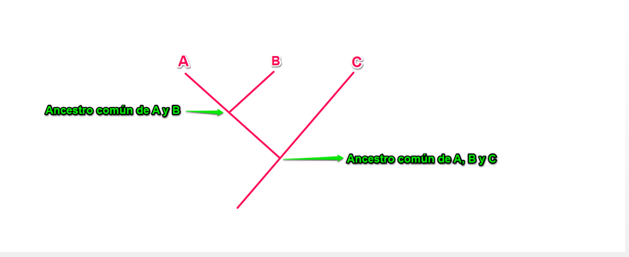 Ilustrar
IMG09 | 157760360 | Recurso F7 | Ilustración | Contenido | CN_09_03_CO_REC200_IMG09n.jpg | 320 x 480 px | CN_09_03_CO_REC200_IMG09a.jpg | 800 x 458 px | Felinos | Cambiar el leopardo de la primera columna (debajo de la pantera negra) por un gato común (296574431), borrar el tigre de la esquina superior derecha, y hacer al león un poquito más pequeño.
IMG10 | Ver observaciones | Recurso F7 | Ilustración | Contenido | CN_09_03_CO_REC200_IMG10n.jpg | 320 x 480 px | CN_09_03_CO_REC200_IMG10a.jpg | 800 x 458 px | Mariposas | 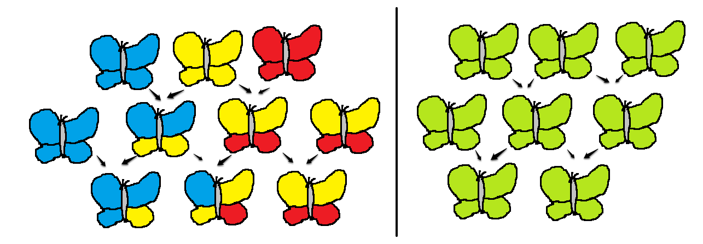 Ilustrar (son mariposas). Hacer las flechas más largas, me quedaron muy cortas. Conservar los colores.
IMG11 | Ver observaciones | Recurso F7 | Ilustración | Contenido | CN_09_03_CO_REC200_IMG11n.jpg | 320 x 480 px | CN_09_03_CO_REC200_IMG11a.jpg | 800 x 458 px |  | Hacer un dibujo en el que hay un continente y una isla cercana. Hacer en el continente un ratón café y escribir debajo "diurno", y un ratón negra y escribir debajo "nocturno". Hacer un ratón gris en la isla. Dos flechas unen los ratones café y negro y van a un texto que dice "Aislamiento no geográfico". El ratón gris se une por un lado al café y por el otro al negro, y hay un texto que dice "Aislamiento geográfico".
IMG12 | 86836111, 301511795, 86382556 | Recurso F7 | Ilustración | Contenido | CN_09_03_CO_REC200_IMG12n.jpg | 320 x 480 px | CN_09_03_CO_REC200_IMG12a.jpg | 800 x 458 px | Burro, caballo y mula | Poner al caballo y al burro al lado, de los dos salen flechas que señalan a la mula debajo, indicando que la mula proviene del cruce entre burro y caballo.
IMG13 | 313918793 | Recurso F7 | Fotografía | Contenido | CN_09_03_CO_REC200_IMG13n.jpg | 320 x 480 px | CN_09_03_CO_REC200_IMG13a.jpg | 800 x 458 px | Toronja
IMG14 | 311207282 | Recurso F7 | Fotografía | Contenido | CN_09_03_CO_REC200_IMG14n.jpg | 320 x 480 px | CN_09_03_CO_REC200_IMG14a.jpg | 800 x 458 px | Neandertal | El árbol de toronja, que también se conoce como pomelo (Citrus paradisi), proviene del cruce natural de los árboles de naranja dulce (Citrus sinensis) y pampelmusa (Citrus maxima).
IMG15 | Ver observaciones | Recurso F7 | Ilustración | Contenido | CN_09_03_CO_REC200_IMG15n.jpg | 320 x 480 px | CN_09_03_CO_REC200_IMG15a.jpg | 800 x 458 px | Especies de homínidos | 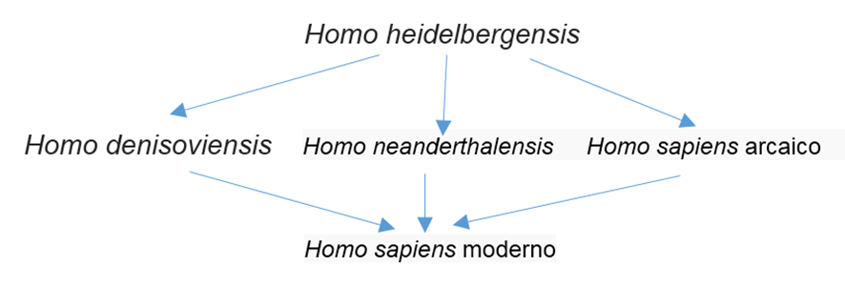 Ilustrar. Por favor, cuidado al escribir los nombres.
IMG16 | Ilustrar | Recurso F7 | Ilustración | Contenido | CN_09_03_CO_REC200_IMG16n.jpg | 320 x 480 px | CN_09_03_CO_REC200_IMG16a.jpg | 800 x 458 px | dos cladogramas | 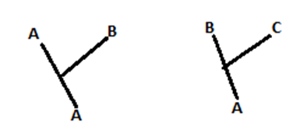

 |  |  |  |  |  |  |  |  |  | 1

